2023_data
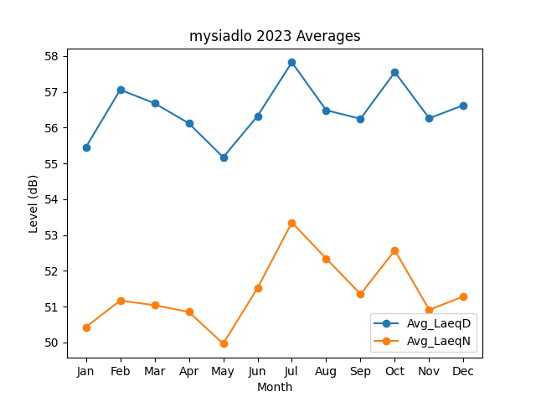
Month | Avg_LaeqD | Avg_LaeqN
1 | 55.454353046 | 50.429331631
2 | 57.058862613 | 51.168790766
3 | 56.681926854 | 51.040122089
4 | 56.12121795 | 50.851401711
5 | 55.172244637 | 49.963966571
6 | 56.325614941 | 51.520020498
7 | 57.826053305 | 53.350543208
8 | 56.487532622 | 52.344166758
9 | 56.247781409 | 51.348222404
10 | 57.551618057 | 52.574586555
11 | 56.262758218 | 50.910250781
12 | 56.62805715 | 51.286673169

